상품제안서
베이스어스 고속 충전기 4포트 멀티 휴대폰 USB 충전기 65W GaN6 Pro 2C+2U | 상품코드: F31537

 |  |  |  |  |  |  | 02-412-0044 | www.easy1.co.kr
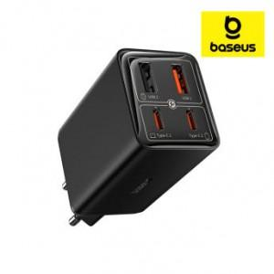

【상세/제작정보】

【인쇄/포장옵션】 | 레이저 / 시판박스

【공급단가】 | 수량 | 30~ | 50~ | 100~ | 300~ | 500~
*VAT별도 | 단가 | 38,400원 | 37,760원 | 36,800원 | 36,160원 | 35,200원

【상품 URL】 | https://dev.easy1.co.kr:443/src/goods_detail.php?gdno=31537

